圖表索引
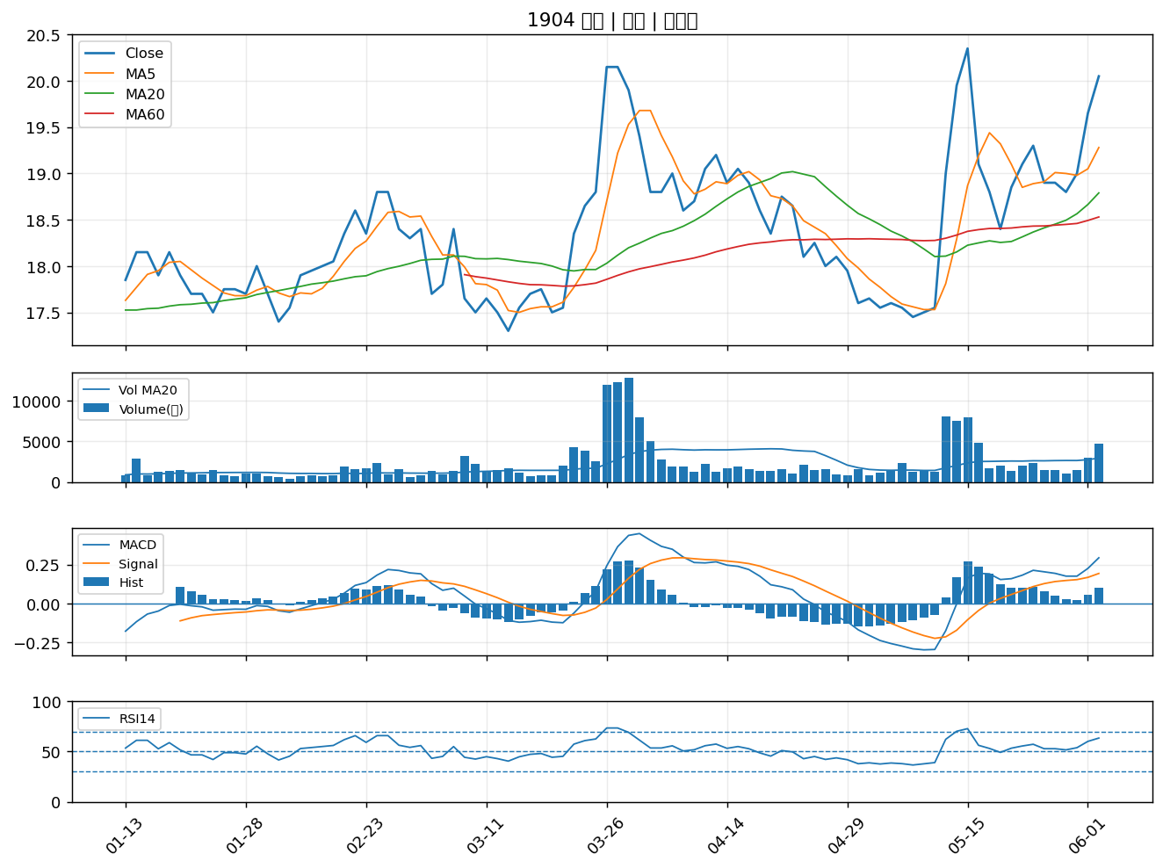
股票代號 | 股票名稱 | 市場 | 買進觀察分級 | 主力突破分數 | 圖表路徑
4716 | 大立 | 上櫃 | A級 | 6 | output/charts/20260602/4716_大立.png
2883 | 凱基金 | 上市 | A級 | 6 | output/charts/20260602/2883_凱基金.png
3706 | 神達 | 上市 | A級 | 6 | output/charts/20260602/3706_神達.png
2105 | 正新 | 上市 | A級 | 6 | output/charts/20260602/2105_正新.png
2603 | 長榮 | 上市 | A級 | 6 | output/charts/20260602/2603_長榮.png
2347 | 聯強 | 上市 | A級 | 6 | output/charts/20260602/2347_聯強.png
6126 | 信音 | 上櫃 | A級 | 6 | output/charts/20260602/6126_信音.png
3515 | 華擎 | 上市 | A級 | 6 | output/charts/20260602/3515_華擎.png
4953 | 緯軟 | 上櫃 | A級 | 6 | output/charts/20260602/4953_緯軟.png
6890 | 來億-KY | 上市 | A級 | 6 | output/charts/20260602/6890_來億-KY.png
5269 | 祥碩 | 上市 | A級 | 5 | output/charts/20260602/5269_祥碩.png
6150 | 撼訊 | 上櫃 | A級 | 5 | output/charts/20260602/6150_撼訊.png
8112 | 至上 | 上市 | A級 | 5 | output/charts/20260602/8112_至上.png
2498 | 宏達電 | 上市 | A級 | 5 | output/charts/20260602/2498_宏達電.png
3013 | 晟銘電 | 上市 | A級 | 5 | output/charts/20260602/3013_晟銘電.png
2379 | 瑞昱 | 上市 | A級 | 5 | output/charts/20260602/2379_瑞昱.png
6451 | 訊芯-KY | 上市 | A級 | 5 | output/charts/20260602/6451_訊芯-KY.png
3338 | 泰碩 | 上市 | A級 | 5 | output/charts/20260602/3338_泰碩.png
2439 | 美律 | 上市 | A級 | 5 | output/charts/20260602/2439_美律.png
2597 | 潤弘 | 上市 | A級 | 5 | output/charts/20260602/2597_潤弘.png
2328 | 廣宇 | 上市 | A級 | 5 | output/charts/20260602/2328_廣宇.png
6269 | 台郡 | 上市 | A級 | 5 | output/charts/20260602/6269_台郡.png
5309 | 系統電 | 上櫃 | A級 | 5 | output/charts/20260602/5309_系統電.png
3450 | 聯鈞 | 上市 | A級 | 5 | output/charts/20260602/3450_聯鈞.png
1608 | 華榮 | 上市 | A級 | 5 | output/charts/20260602/1608_華榮.png
2451 | 創見 | 上市 | A級 | 5 | output/charts/20260602/2451_創見.png
2886 | 兆豐金 | 上市 | A級 | 4 | output/charts/20260602/2886_兆豐金.png
3006 | 晶豪科 | 上市 | A級 | 4 | output/charts/20260602/3006_晶豪科.png
5388 | 中磊 | 上市 | A級 | 4 | output/charts/20260602/5388_中磊.png
1904 | 正隆 | 上市 | A級 | 4 | output/charts/20260602/1904_正隆.png

4716 大立｜A級
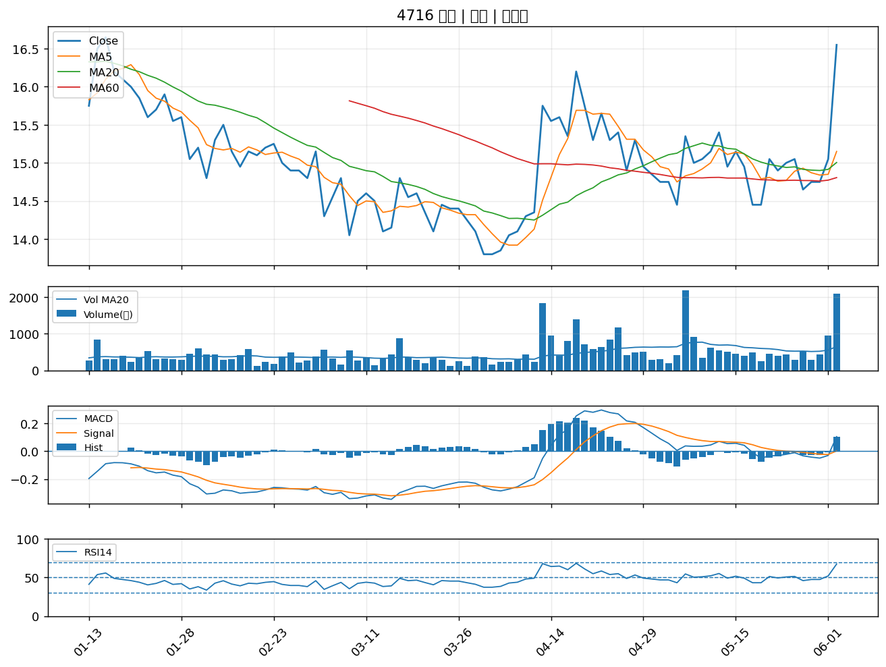

2883 凱基金｜A級
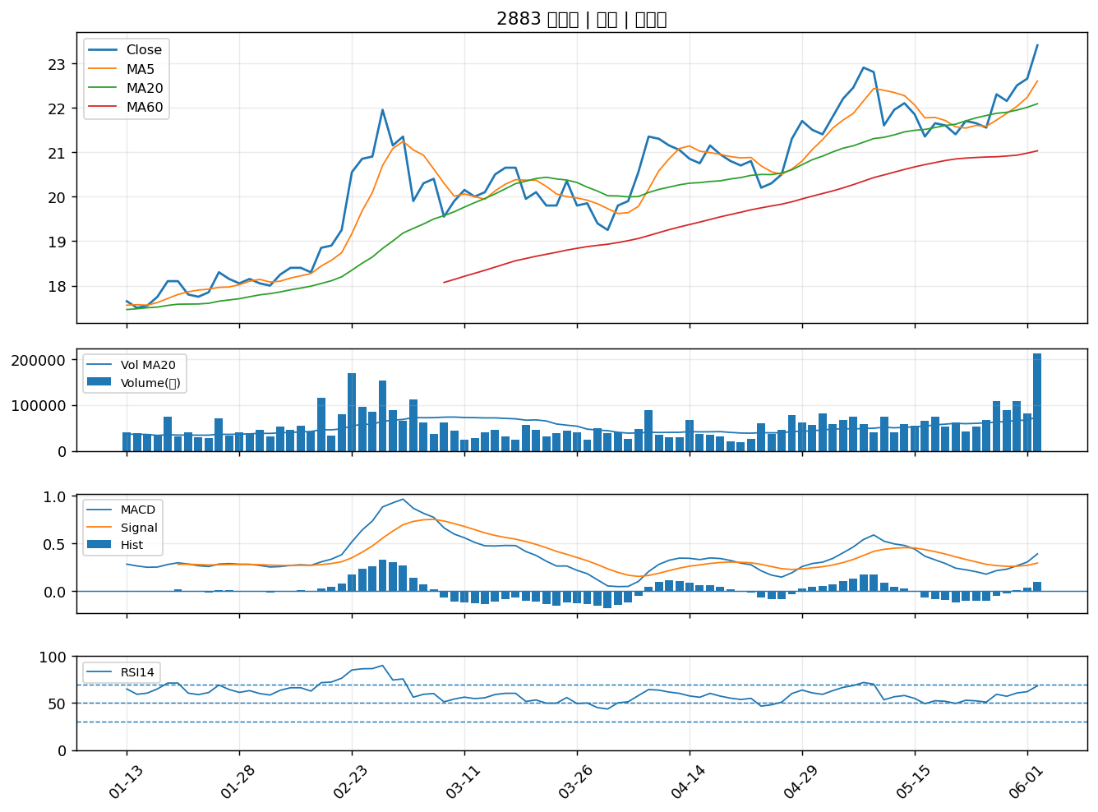

3706 神達｜A級
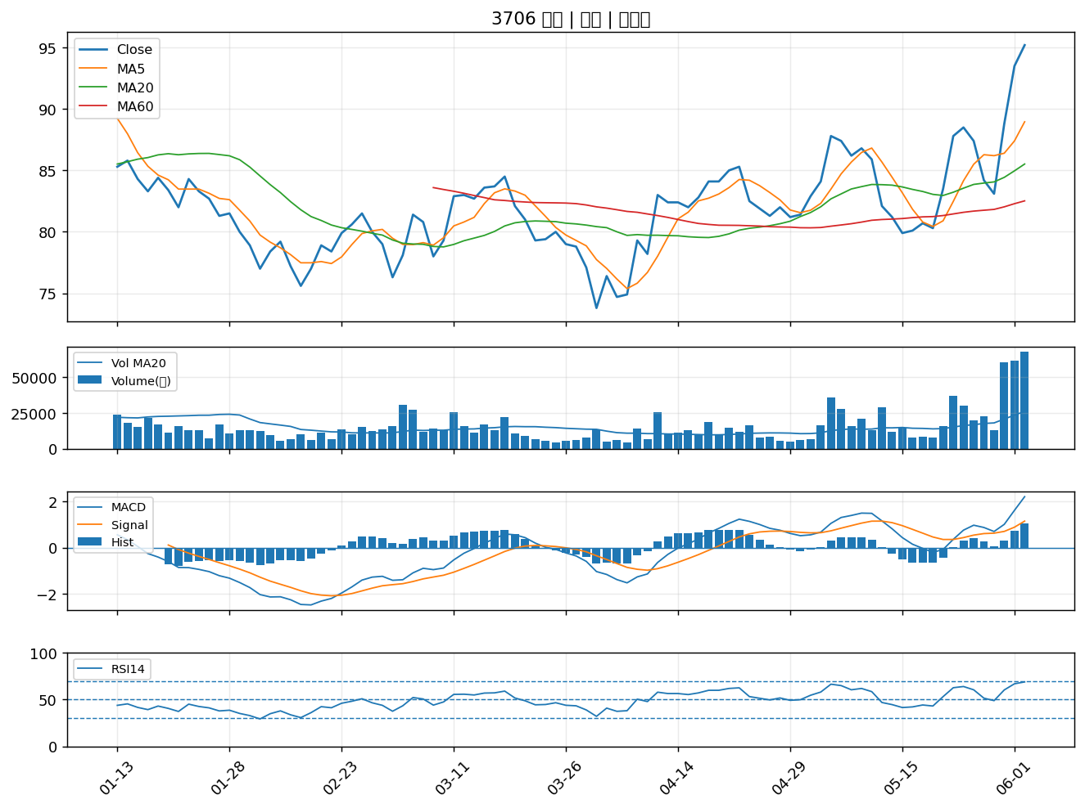

2105 正新｜A級
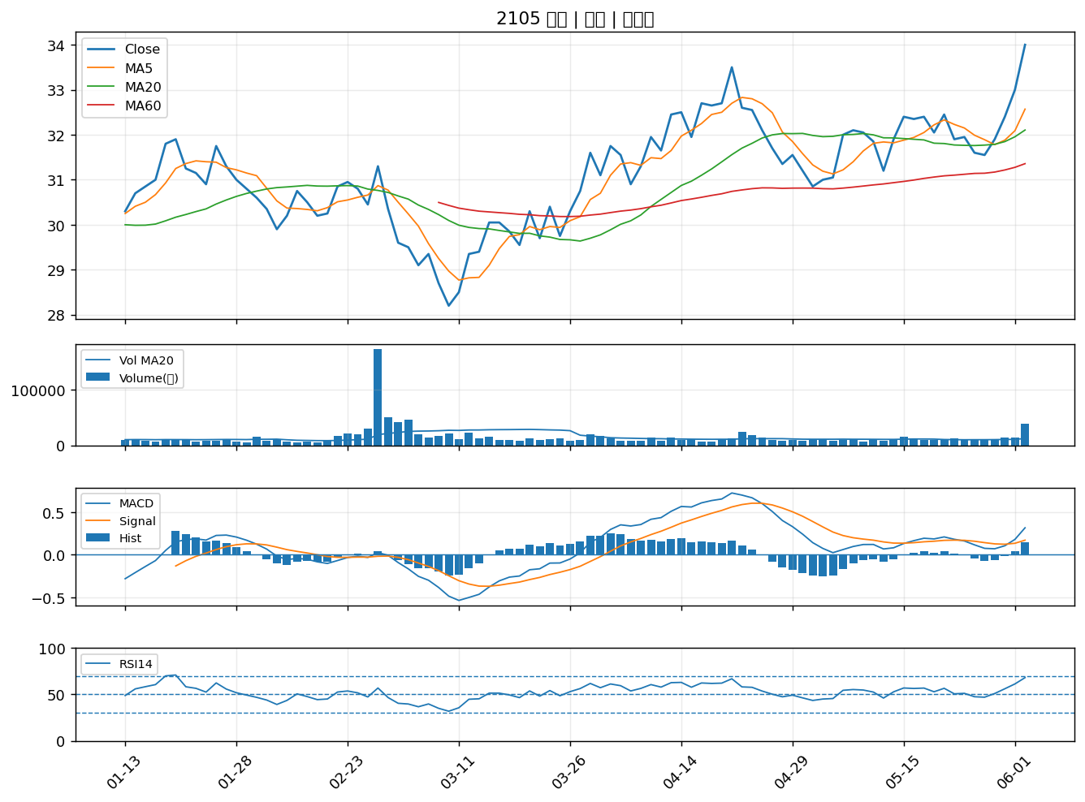

2603 長榮｜A級
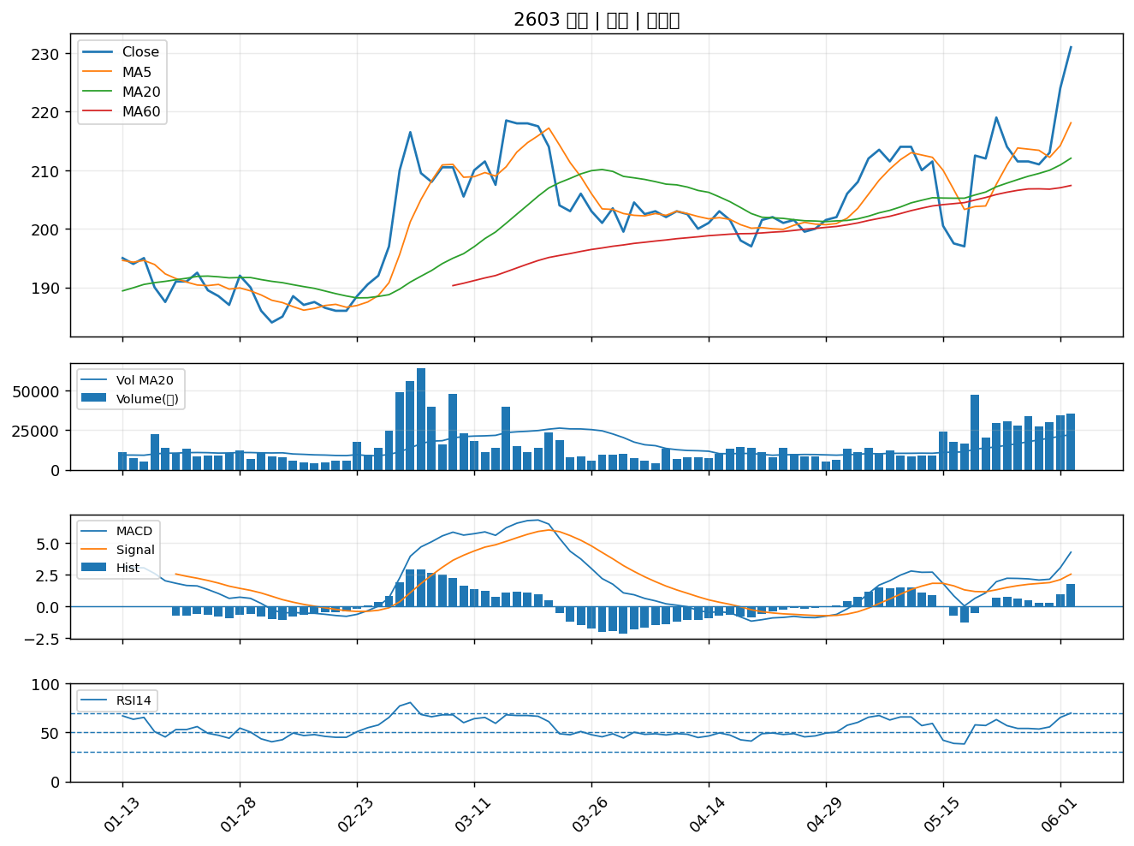

2347 聯強｜A級
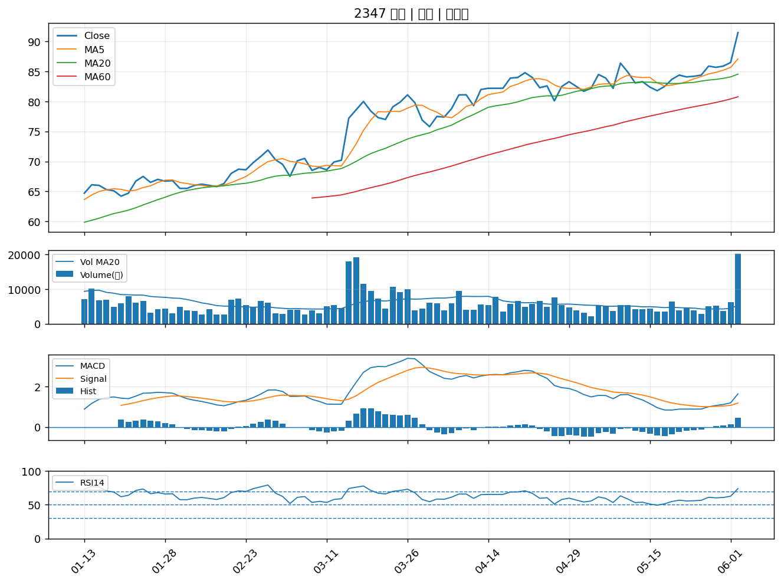

6126 信音｜A級
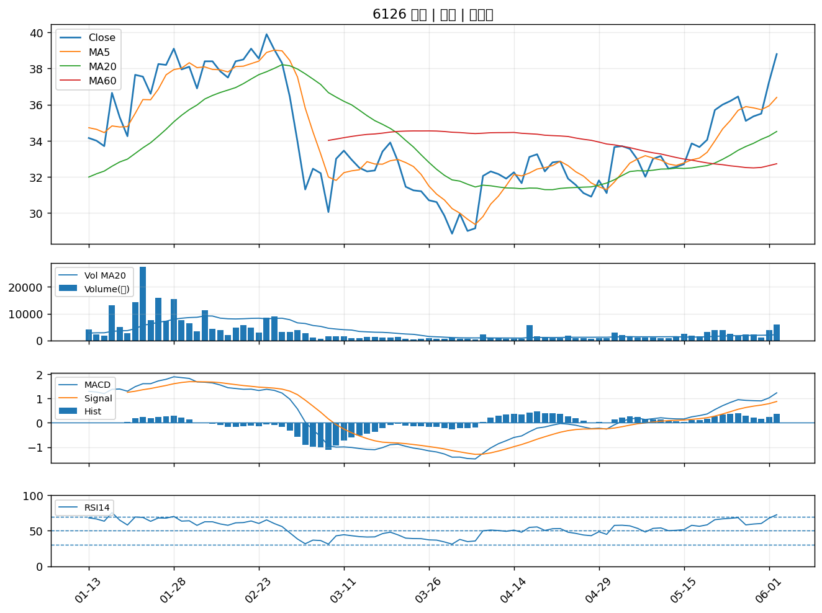

3515 華擎｜A級
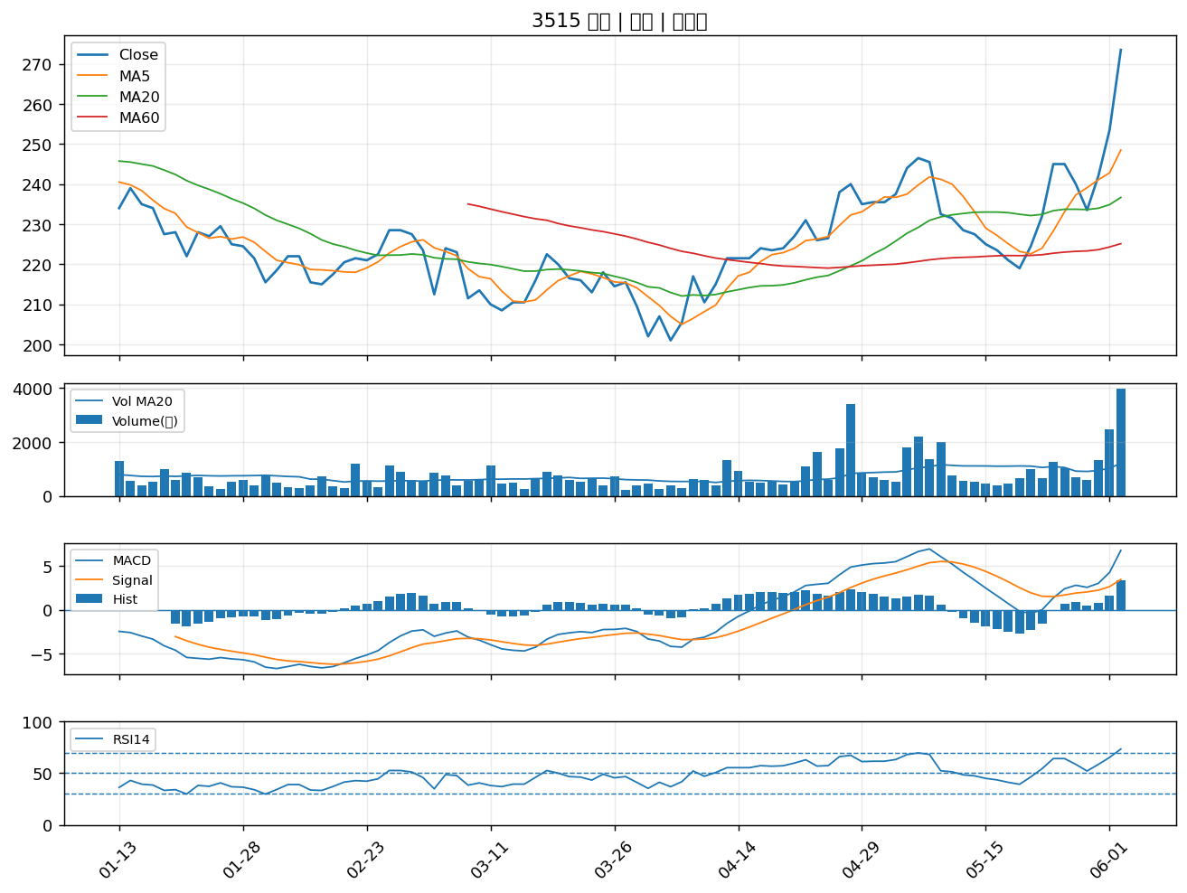

4953 緯軟｜A級
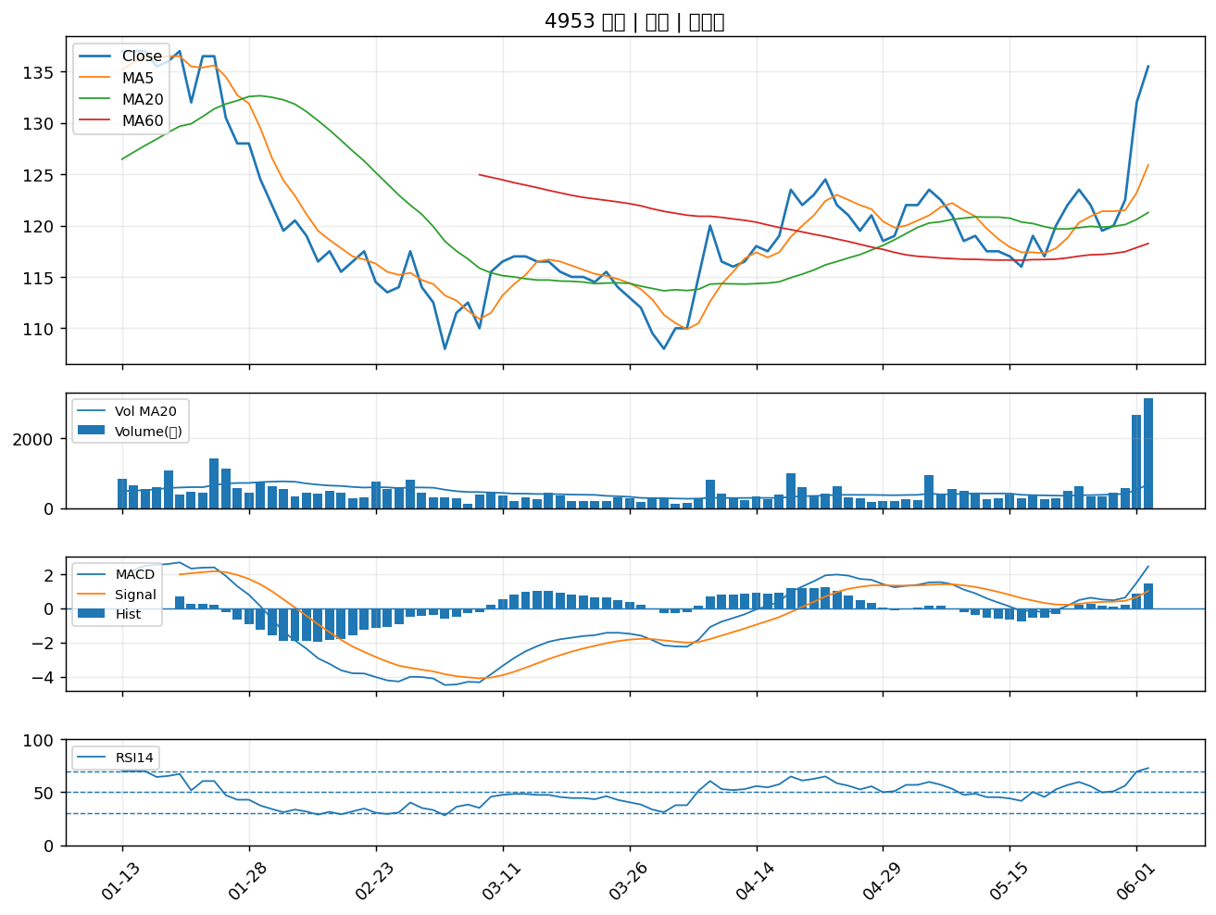

6890 來億-KY｜A級
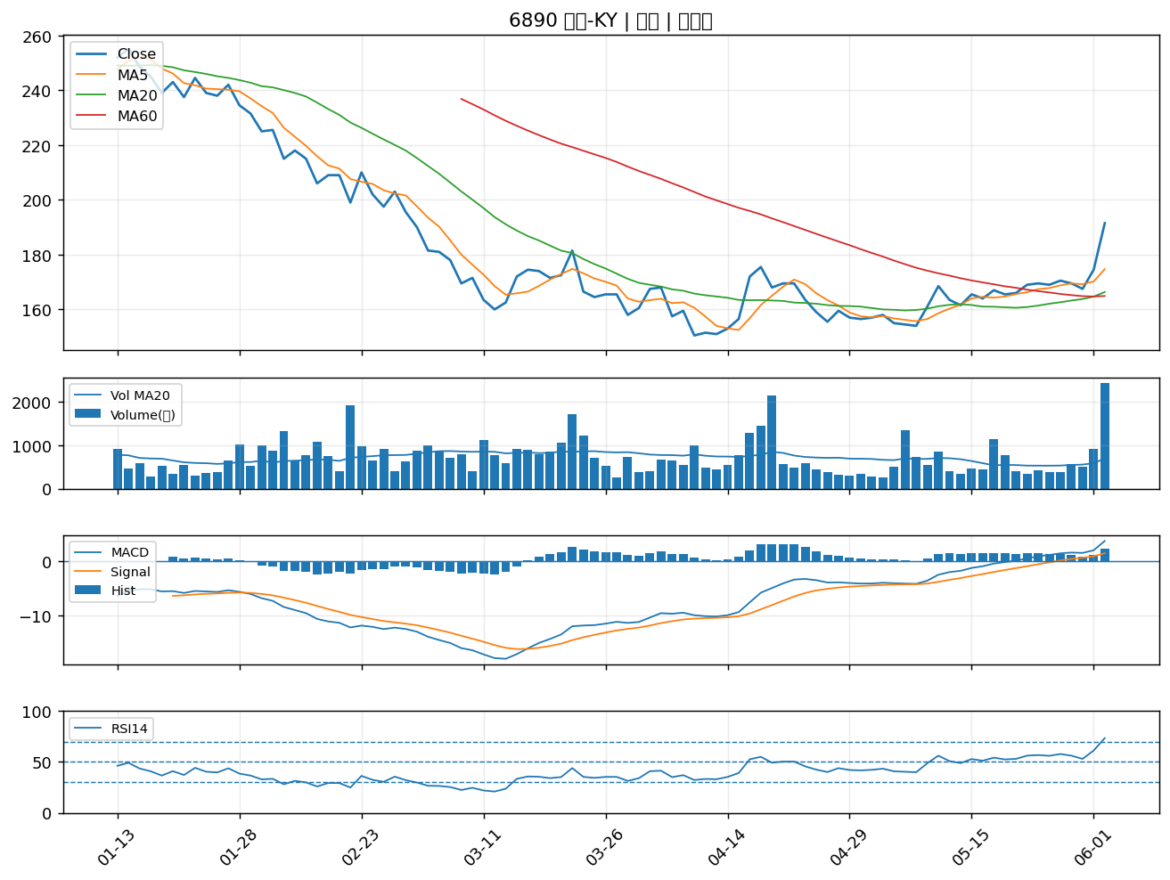

5269 祥碩｜A級
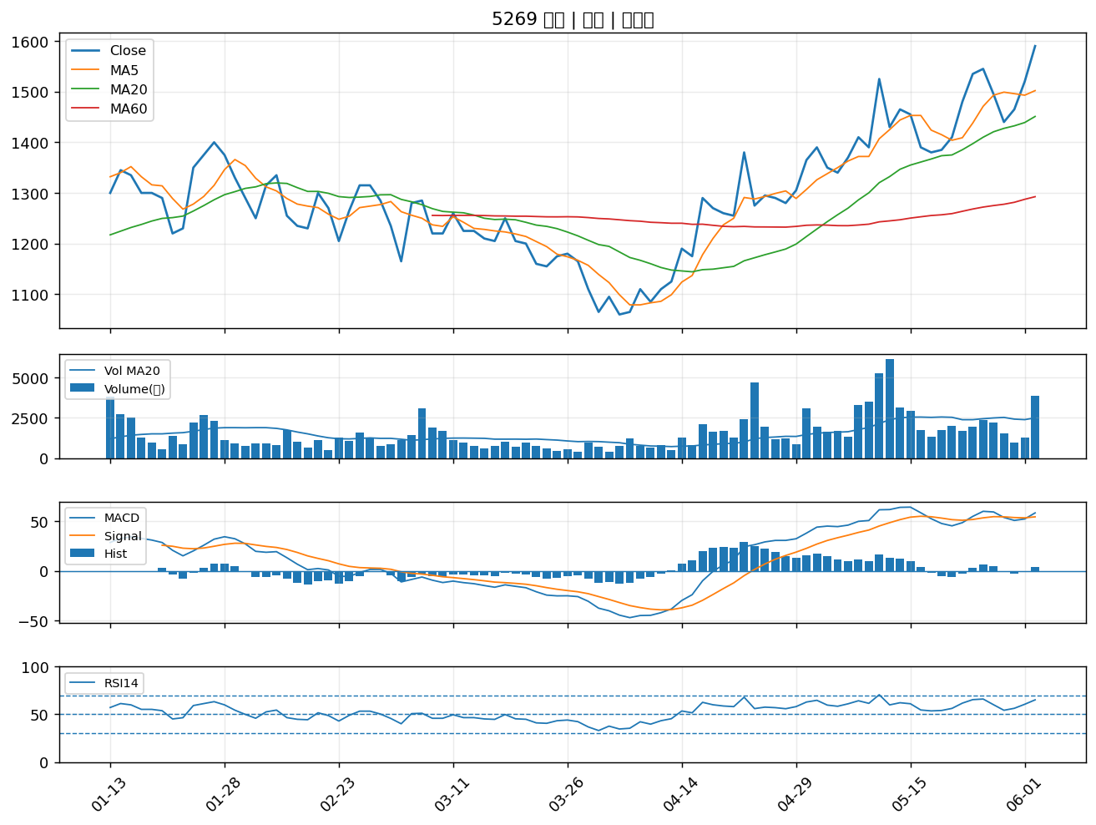

6150 撼訊｜A級
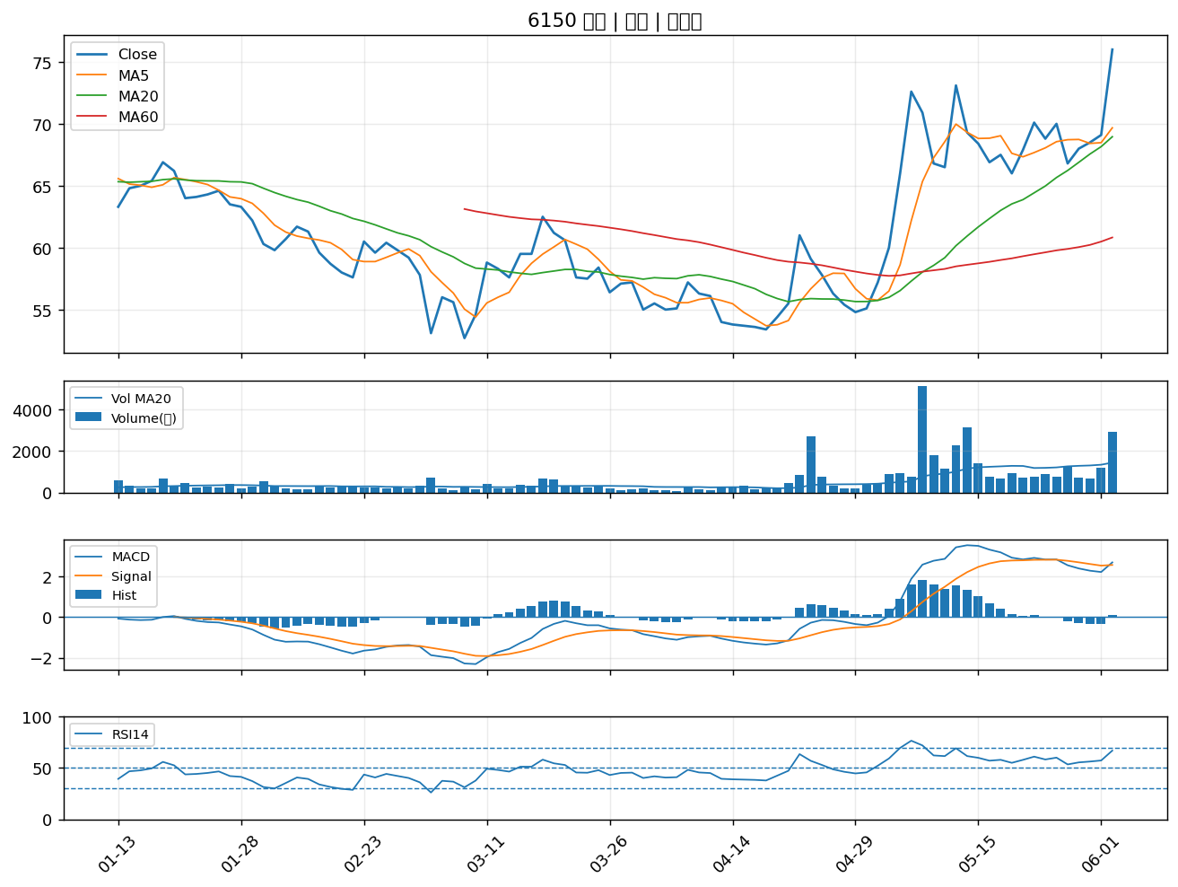

8112 至上｜A級
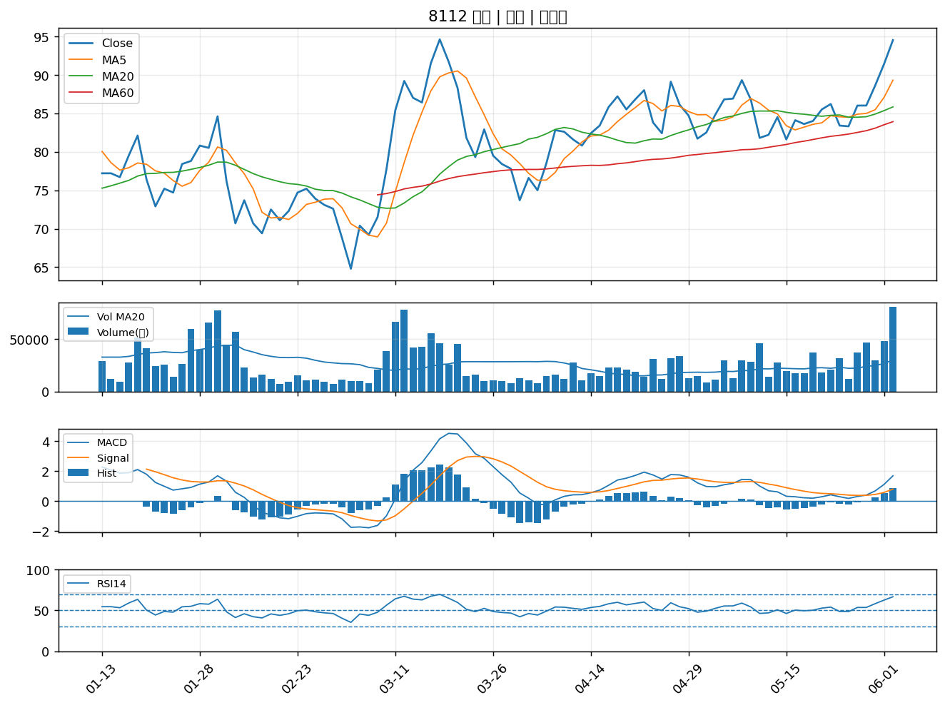

2498 宏達電｜A級
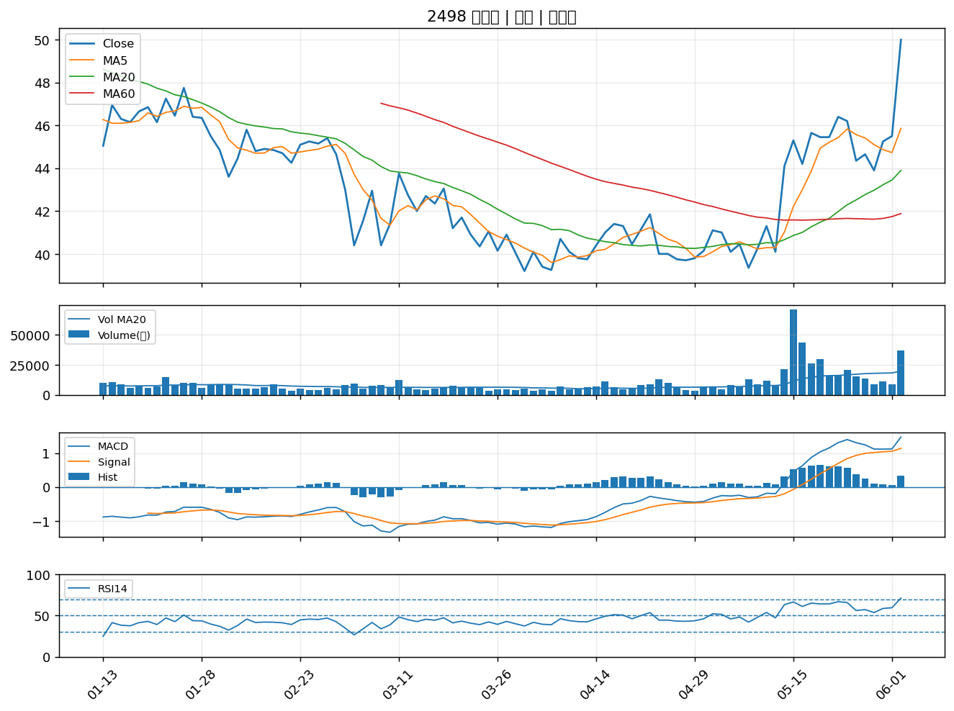

3013 晟銘電｜A級
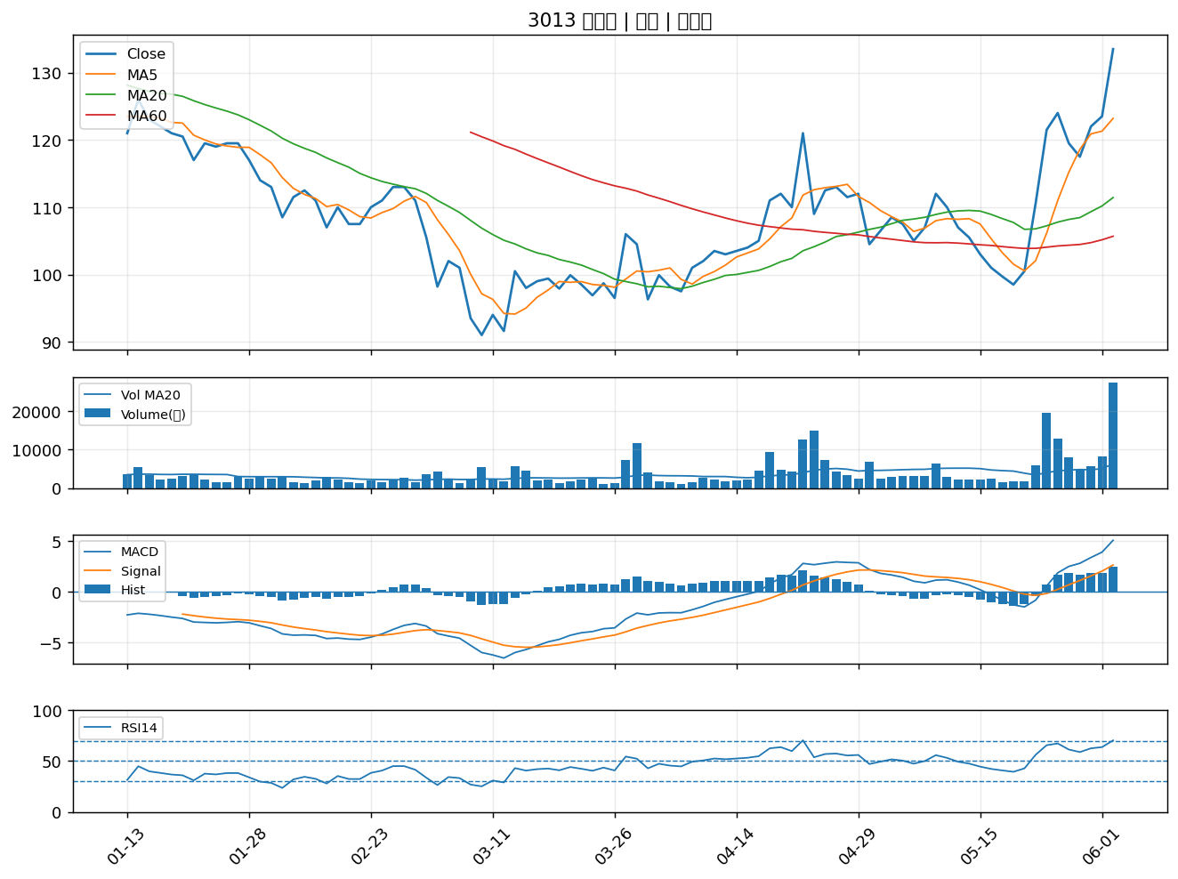

2379 瑞昱｜A級
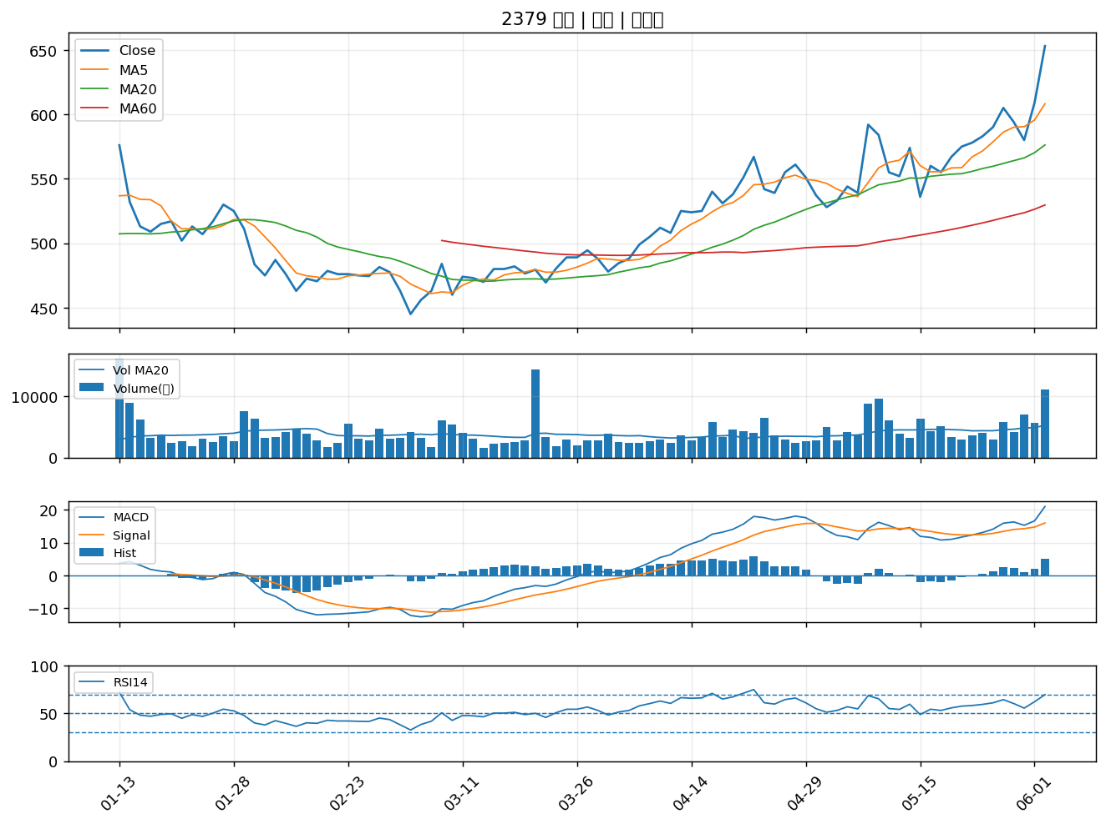

6451 訊芯-KY｜A級
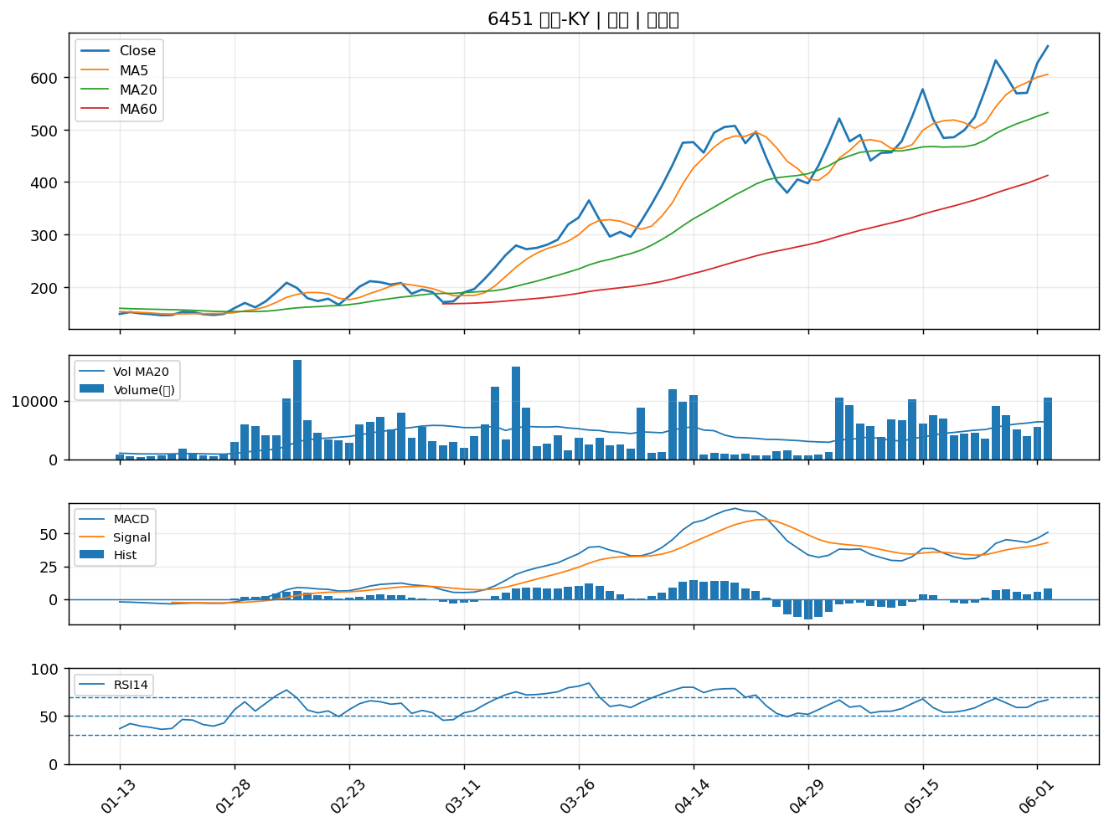

3338 泰碩｜A級
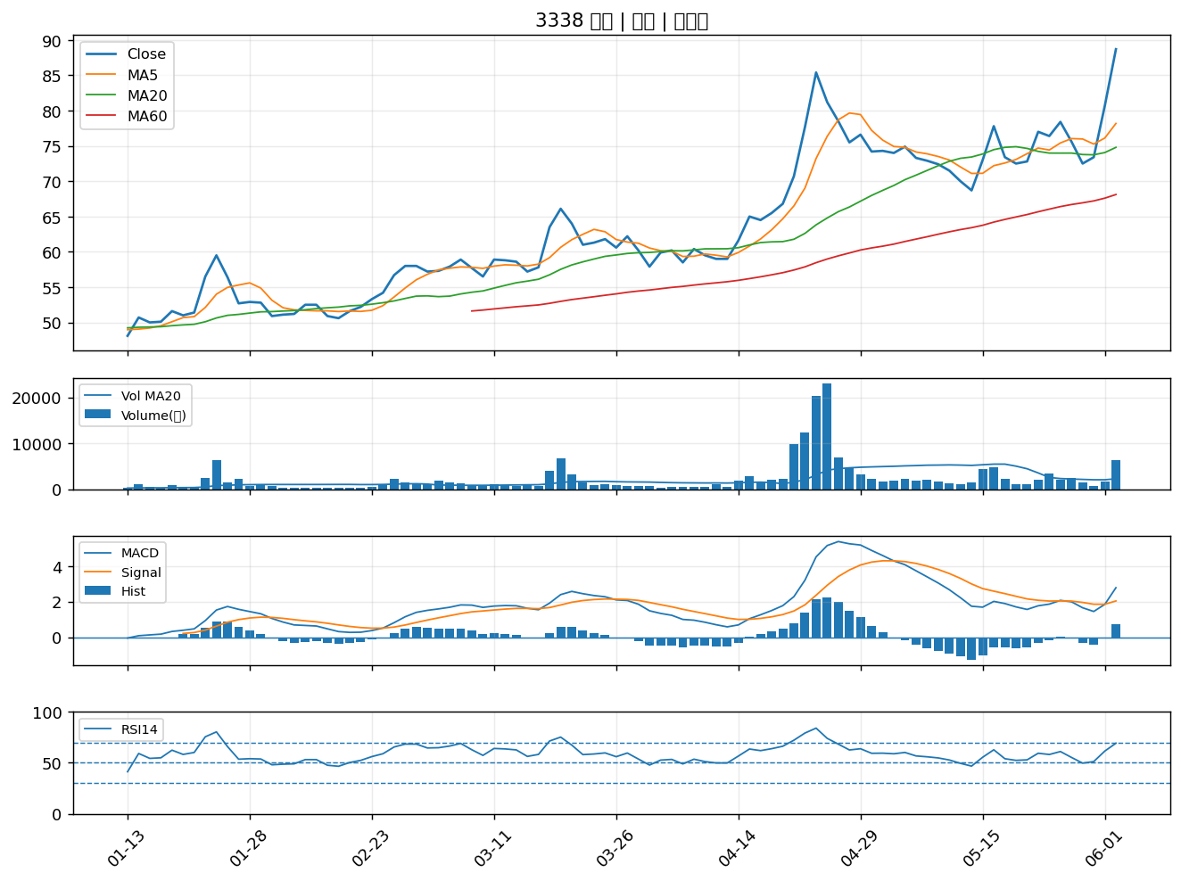

2439 美律｜A級
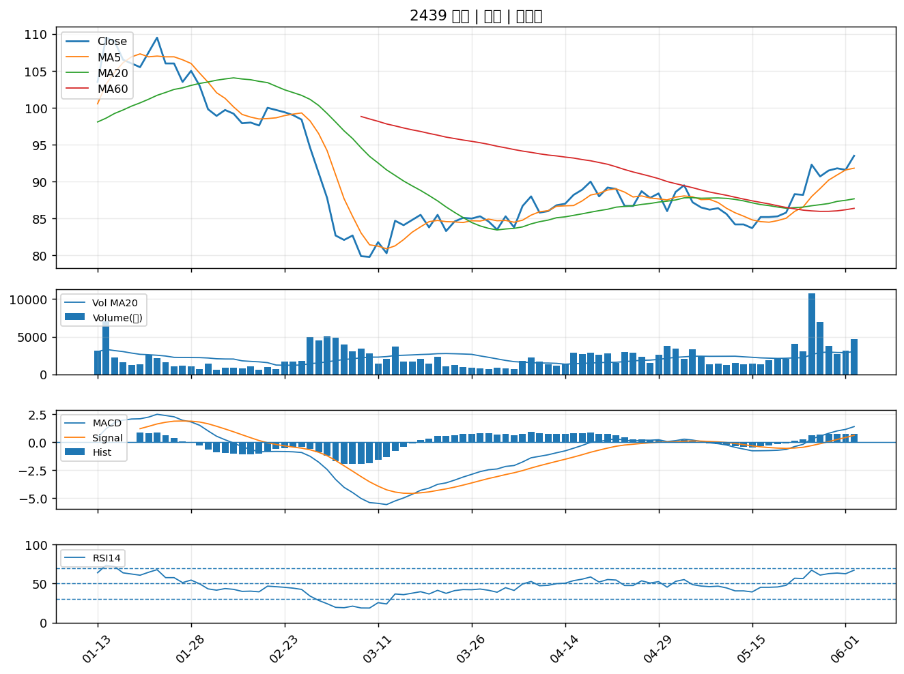

2597 潤弘｜A級
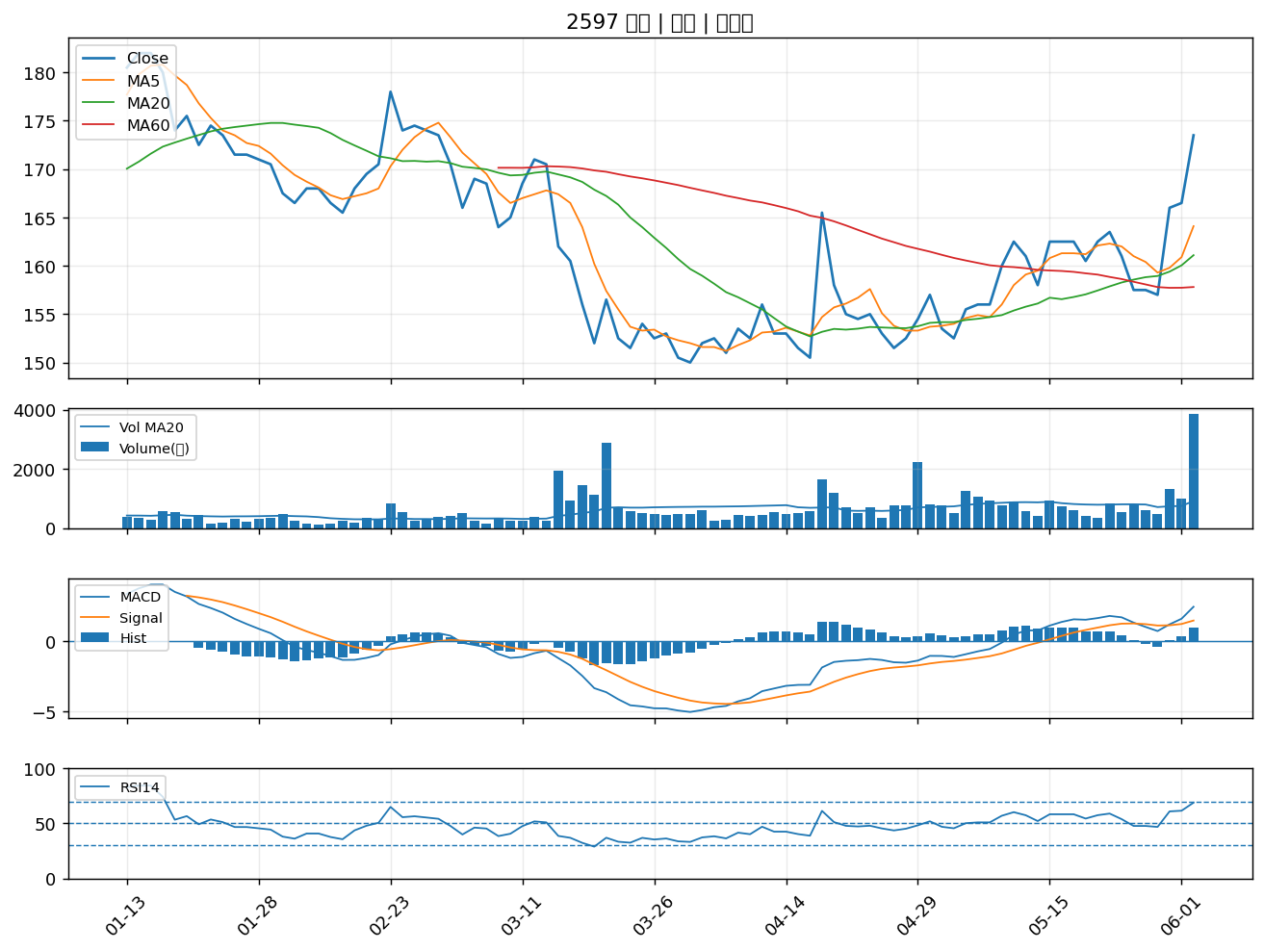

2328 廣宇｜A級
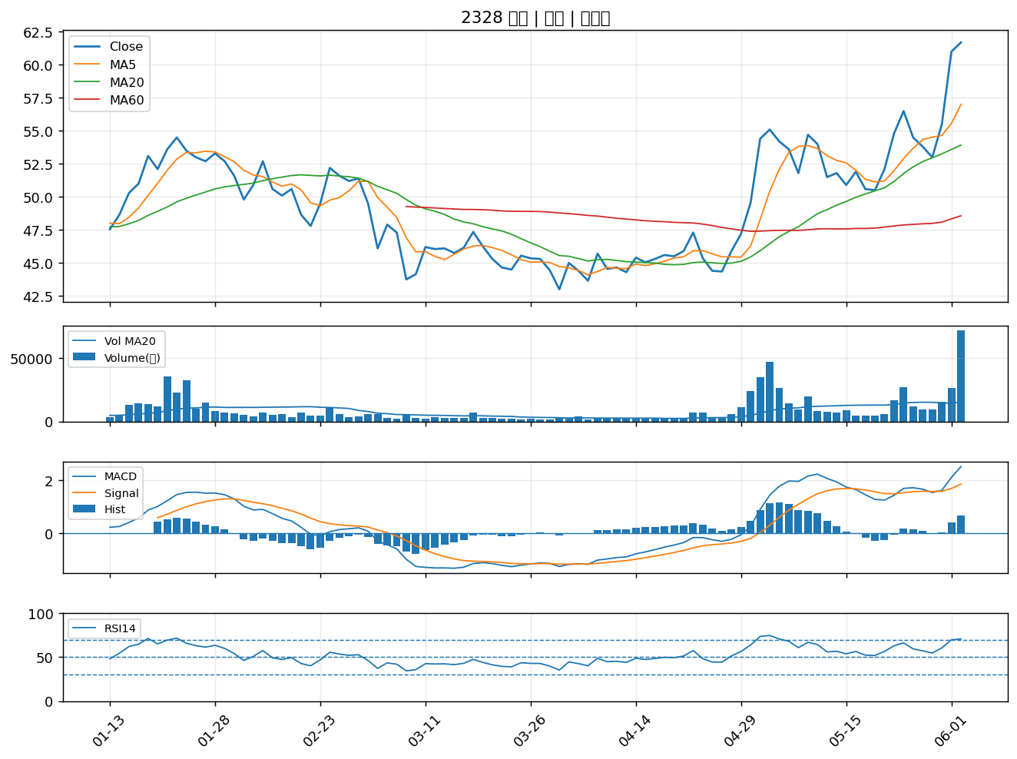

6269 台郡｜A級
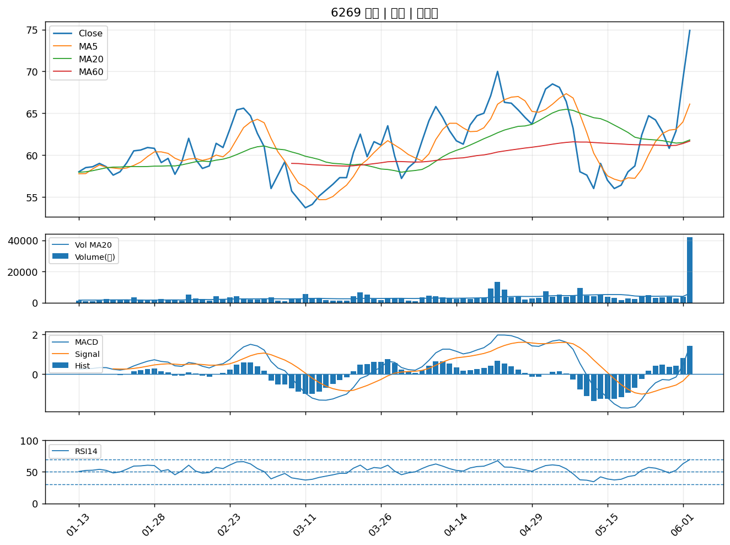

5309 系統電｜A級
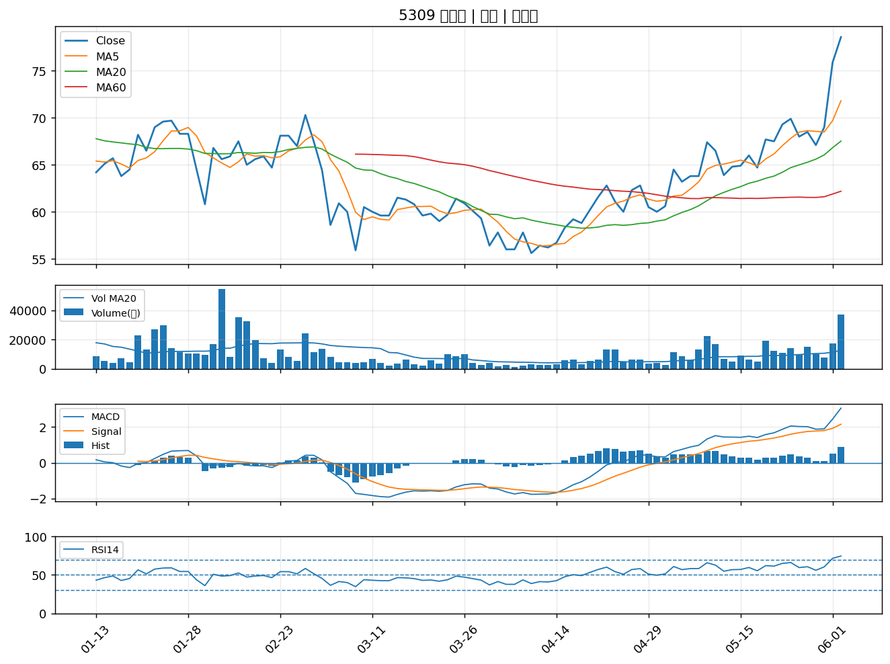

3450 聯鈞｜A級
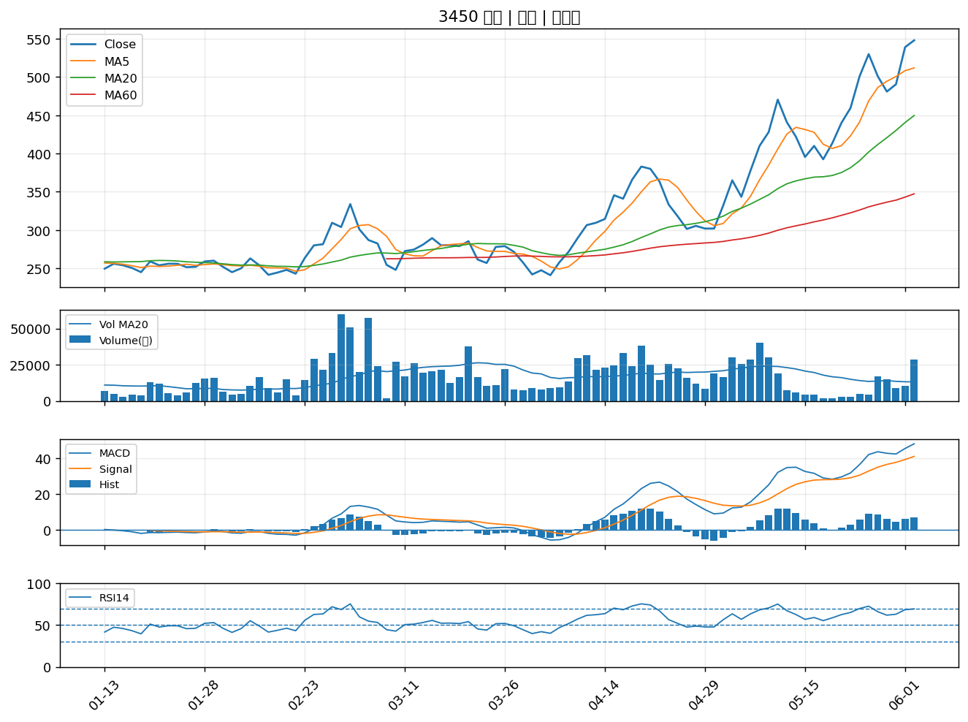

1608 華榮｜A級
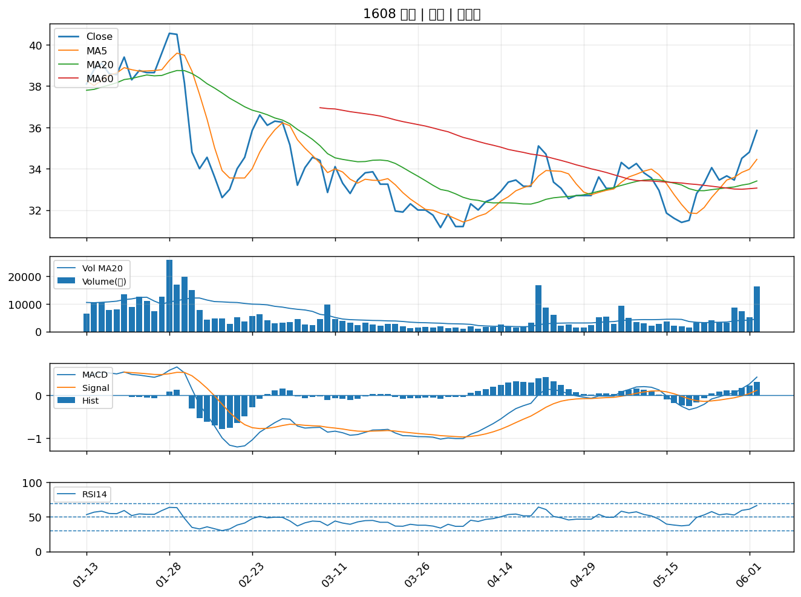

2451 創見｜A級
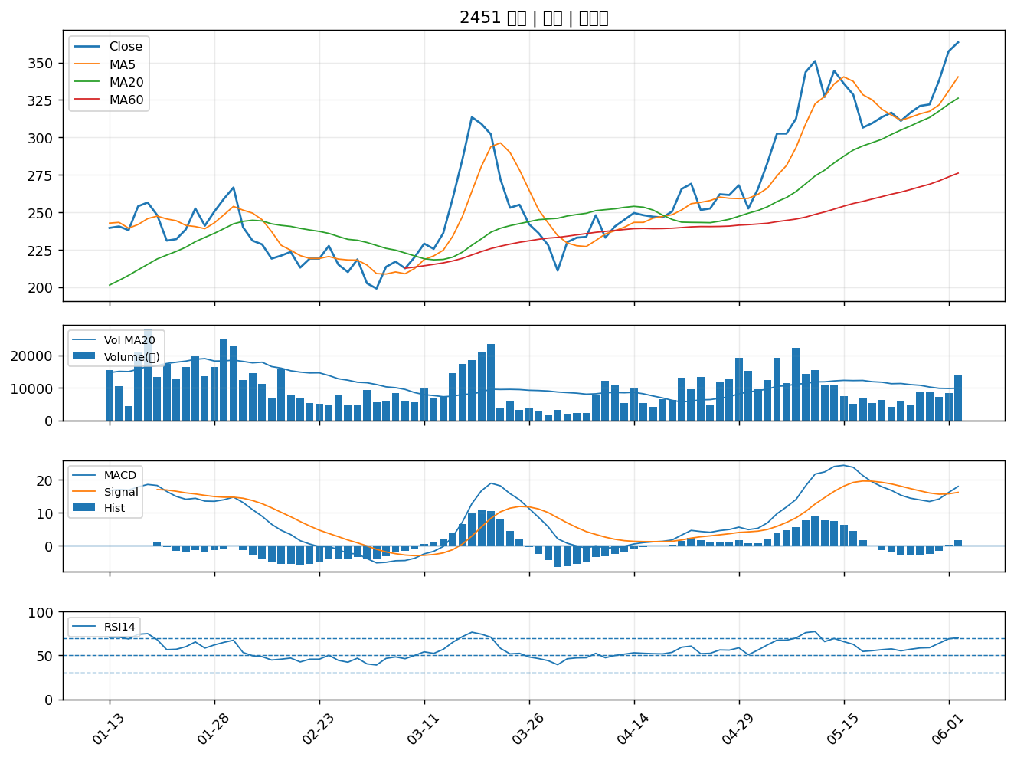

2886 兆豐金｜A級
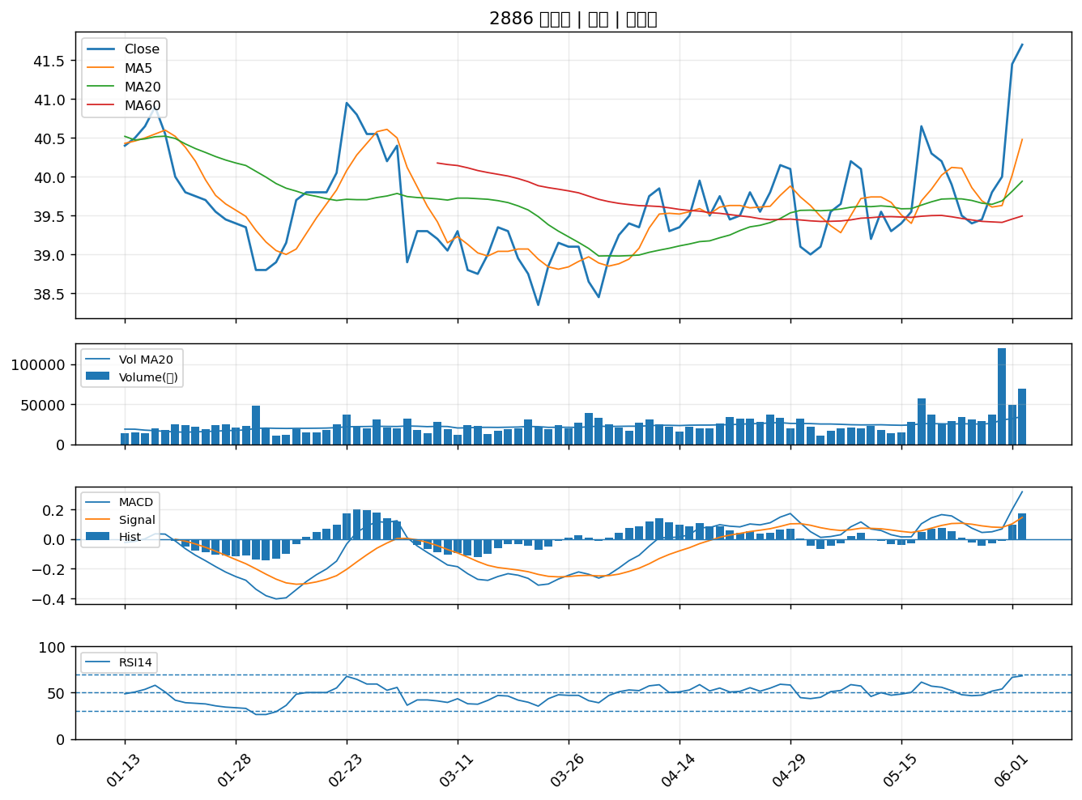

3006 晶豪科｜A級
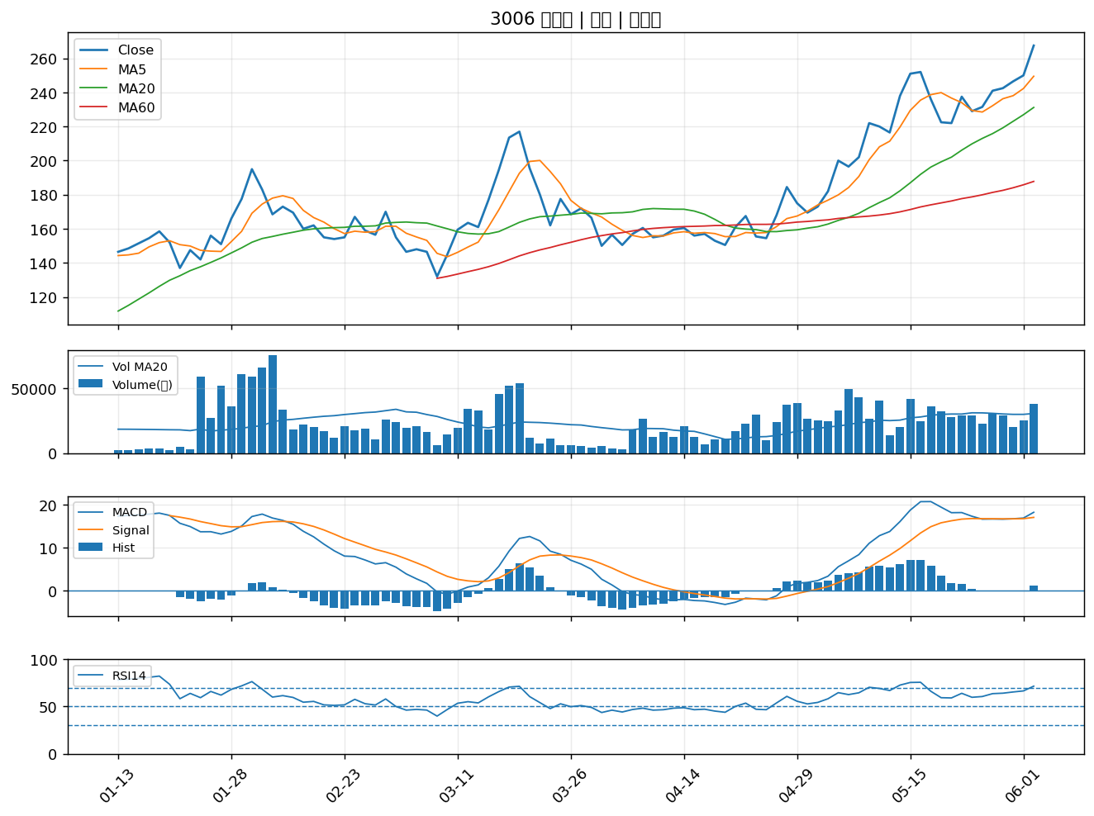

5388 中磊｜A級
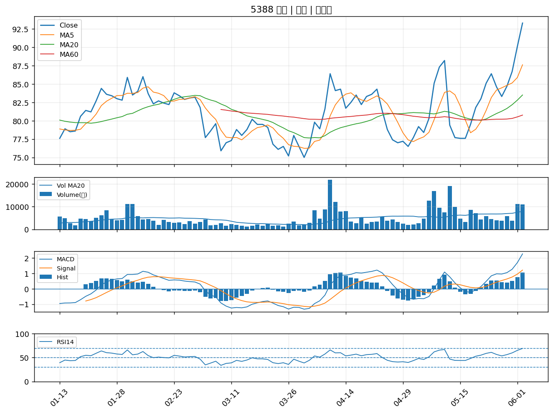

1904 正隆｜A級

